tuần 13 tháng 11,2025 chung
CÔNG TY TNHH THỰC PHẨM MẠNH YẾN |  |  |  |  | CỘNG HÒA XÃ HỘI CHỦ NGHĨA VIỆT NAM
Đ/c: 91 Yết Kiêu - P.Tân Hưng - TP Hải Phòng |  |  |  |  | Độc Lập - Tự Do - Hạnh Phúc
SĐT: 0374.116.906 - Ms Yến

THỰC ĐƠN BÁN TRÚ NĂM HỌC 2025 - 2026 |  |  |  |  |  |  |  |  |  | 0.008 | 150 | 1.2
Tuần 14 tháng 12 năm học 2025-2026
Tuần 14 ( Từ ngày 08/12 đến ngày 12/12 năm 2025 )
Thứ/ngày | STT | Món ăn | Diễn giải | Định lượng(gr) | Đơn giá | Thành Tiền | Chi phí phụ |  | TỔNG
Thứ 2/08-12 | 1 | Thịt băm rang | Thịt mông vai sấn | 65 | 125,000 | 8,125 | Chất đốt | 1,000
 | 2 | Khoai tây xào thịt | Khoai tây | 55 | 18,000 | 990 | Nhân công | 2,000
 |  |  | Thịt nạc xay | 9 | 125,000 | 1,125 | Thuế | 1,482
 | 3 | Canh củ cải cà rốt nấu xương | Củ cải cà rốt | 50 | 18,000 | 900 | Khấu hao | 300
 |  |  | Xương lợn | 10 | 87,000 | 870
 | 4 | Cơm trắng | Gạo tẻ | 110 | 19,000 | 2,090
 | 5 |  | Rau thơm | 3.36 | 35,000 | 118
 | 6 |  | Gia vị các loại | 10 | 100,000 | 1,000
 |  | Tổng |  |  |  | 15,218 |  | 4,782 | 20,000
Thứ/ngày | STT | Món ăn | Diễn giải | Định lượng(gr) | Đơn giá | Thành Tiền | Chi phí phụ |  | TỔNG
Thứ 3/ 09-12 | 1 | Mọc xốt cà chua | Mọc nấm hương | 50 | 155,000 | 7,750 | Chất đốt | 1,000
 |  |  | Cà chua | 10 | 20,000 | 200 | Nhân công | 2,000
 | 2 | Trứng xào | Trứng vịt | 40 | 63,000 | 2,520 | Thuế | 1,482
 | 3 | Canh rau cải nấu thịt băm | cải ngọt | 30 | 18,000 | 540 | Khấu hao | 300
 |  |  | Thịt nạc xay | 8 | 125,000 | 1,000
 | 4 | Cơm trắng | Gạo tẻ | 110 | 19,000 | 2,090
 | 5 |  | Rau thơm | 3.36 | 35,000 | 118
 | 6 |  | Gia vị các loại | 10 | 100,000 | 1,000
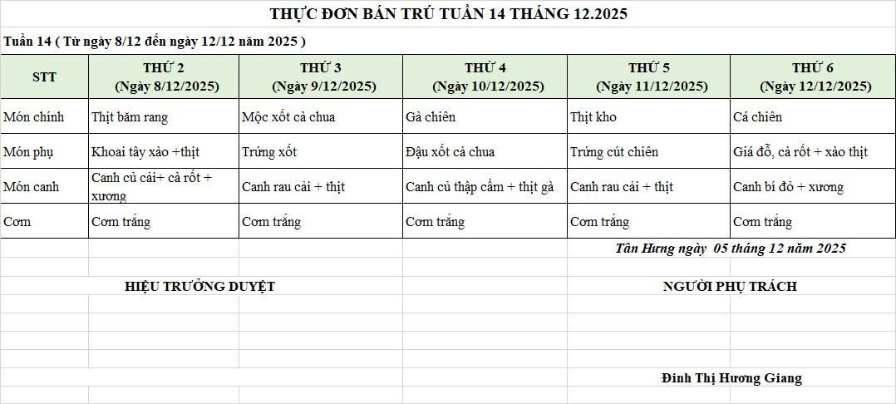
 |  | Tổng |  |  |  | 15,218 |  | 4,782 | 20,000
Thứ/ngày | STT | Món ăn | Diễn giải | Định lượng(gr) | Đơn giá | Thành Tiền | Chi phí phụ |  | TỔNG
Thứ 4/10-12 | 1 | Gà kho gừng | Gà CN bỏ cđcc | 92 | 90,000 | 8,280 | Chất đốt | 1,000
 | 2 | Đậu xốt cà chua | Đậu rán | 50 | 32,000 | 1,600 | Nhân công | 2,000
 |  |  | Cà chua | 10 | 25,000 | 250 | Thuế | 1,482
 | 3 | Canh thập cẩm nấu gà | Củ cải cà rốt | 54 | 18,000 | 972 | Khấu hao | 300
 |  |  | Gà CN bỏ cđcc | 10 | 90,000 | 900
 | 4 | Cơm trắng | Gạo tẻ | 110 | 19,000 | 2,090
 | 5 |  | Rau thơm | 3.6 | 35,000 | 126
 | 6 |  | Gia vị các loại | 10 | 100,000 | 1,000
 |  | Tổng |  |  |  | 15,218 |  | 4,782 | 20,000
Thứ/ngày | STT | Món ăn | Diễn giải | Định lượng(gr) | Đơn giá | Thành Tiền | Chi phí phụ |  | TỔNG
Thứ 5/11-12 | 1 | thịt kho tầu | Thịt sấn mông vai | 65 | 125,000 | 8,125 | Chất đốt | 1,000
 | 2 | Trứng cút chiên | Trứng cút | 30 | 85,000 | 2,550 | Nhân công | 2,000
 | 3 | Canh rau cải nấu thịt băm | Rau cải | 28 | 18,000 | 504 | Thuế | 1,482
 |  |  | Thịt nạc xay | 7 | 125,000 | 875 | Khấu hao | 300
 | 4 | Cơm trắng | Gạo tẻ | 110 | 19,000 | 2,090
 | 5 |  | Rau thơm | 2 | 35,000 | 74
 | 6 |  | Gia vị các loại | 10 | 100,000 | 1,000
 |  | Tổng |  |  |  | 15,218 |  | 4,782 | 20,000
Thứ/ngày | STT | Món ăn | Diễn giải | Định lượng(gr) | Đơn giá | Thành Tiền | Chi phí phụ |  | TỔNG
Thứ 6/12-12 | 1 | Cá chiên | Cá rô phi phi lê | 67 | 125,000 | 8,375 | Chất đốt | 1,000
 | 2 | giá đỗ cà rốt xào thịt | Giá đỗ cà rốt | 40 | 18,000 | 720 | Nhân công | 2,000
 |  |  | Thịt nạc xay | 10 | 125,000 | 1,250 | Thuế | 1,482
 | 3 | Canh bí đỏ nấu xương | Bí đỏ | 40 | 18,000 | 720 | Khấu hao | 300
 |  |  | Xương lợn | 10 | 90,000 | 900
 | 4 | Cơm trắng | Gạo tẻ | 110 | 19,000 | 2,090
 | 5 |  | Rau thơm | 4.65 | 35,000 | 163
 | 6 |  | Gia vị các loại | 10 | 100,000 | 1,000
 |  | Tổng |  |  |  | 15,218 |  | 4,782 | 20,000

 |  | Hiệu Trưởng Duyệt |  |  |  |  | Người Lập Thực Đơn

 |  |  |  |  |  |  | Đinh Thị Hương Giang

 |  | Tổng tiền | 100,000
 |  | 5 ngày | 5
 |  | thành tiền 1 suất | 20,000

